Vocabulaire
VOCABILAIRE |  |  |  |  | CAP M e n u i s e r i e A l u m i n i u m V e r r e - T I T R E P R O M A V |  |  |  |  |  |  |  |  |  |  |  |  |  |  |  | 2nd
1.14 | C O N T R O L E |  |  |  |  |  |  |  |  |  |  |  |  |  |  | ??? |  | 2020-10-15 |  | 0.0 | /20
Fiche 02-A |  | P R E P A R A T I O N d u C O N T R O L E | C O N T R O L E | D E V O I R S |  |  | …… /1pt | …… /2pts | …… /3pts | …… /4pts | …… /5pts | …… /0,25pt | …… /0,5pt |  | ………/5 | ………/20 |  | C1/1
1er O B A V M S O u v r a g e s d u B â t i m e n t A l u m i n i u m, V e r r e & M a t é r i a u x d e S y n t h è s e | Ter O B A V M S O u v r a g e s d u B â t i m e n t A l u m i n i u m, V e r r e & M a t é r i a u x d e S y n t h è s e | CAP M e n u i s e r i e A l u m i n i u m V e r r e - T I T R E P R O M A V | 2nd MENUISERIE ALUMINIUM VERRE |  |  |  |  |  |  |  |  |  |  |  |  |  |  |  | Pose en applique sur dormant-précadre | Pose en applique sur précadre acier | Pose en applique sur précadre ALU | Pose en applique avec tapées d'isolation
E N O N C E 1 : |  |  |  | Nommer les éléments structurelles des menuiseries ci-dessous :
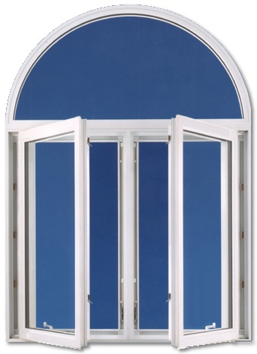
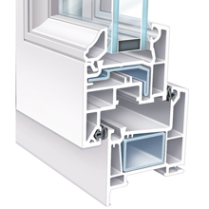
TRAVERSE HAUTE DORMANT
TRAVERSE BASSE DORMANT
MONTANT DROIT DORMANT
MONTANT GAUCHE DORMANT |  |  |  |  |  |  |  |  |  |  |  |  |  | I
MENEAU |  |  |  |  |  |  |  |  |  |  |  |  |  |  |  |  | J
TRAVERSE INTERMEDIAIRE
TRAVERSE HAUTE OUVRANT |  |  |  |  |  | A
TRAVERSE BASSE OUVRANT |  |  |  |  |  |  |  |  |  |  |  |  |  |  |  |  | K
MONTANT DROIT OUVRANT |  |  |  |  |  | B
MONTANT GAUCHE OUVRANT
PARCLOSE FILANTE BASSE |  |  |  |  |  |  |  |  |  |  |  |  |  | H
PARCLOSE FILANTE HAUTE |  |  |  |  |  | C
PARCLOSE MONTANTE DROITE
PARCLOSE MONTANTE GAUCHE
VANTAIL DE SERVICE |  |  |  |  |  |  |  |  |  |  |  |  |  |  |  |  | L
VANTAIL SECONDAIRE
IMPOSTE |  |  |  |  |  | D
ALLEGE
 |  |  |  |  |  |  |  |  |  |  |  |  |  |  |  |  | M
 | Vos réponses à choix multiple |  |  |  |  |  |  |  |  |  |  |  |  | Correction
A |  |  |  |  |  |  |  |  |  |  |  |  |  | IMPOSTE |  |  | 0
B |  |  |  |  |  |  |  |  |  |  |  |  |  | TRAVERSE HAUTE OUVRANT |  |  | 0
C |  |  |  |  |  |  |  |  |  |  |  |  |  | MONTANT GAUCHE DORMANT |  |  | 0
D |  |  |  |  |  |  |  |  |  |  |  |  |  | MONTANT DROIT OUVRANT |  |  | 0
E |  |  |  |  |  |  |  |  |  |  |  |  |  | TRAVERSE BASSE OUVRANT |  |  | 0
F |  |  |  |  |  |  |  |  |  |  |  |  |  | MENEAU |  |  | 0
G |  |  |  |  |  |  |  | E | F |  |  | G |  | MONTANT GAUCHE OUVRANT |  |  | 0
H |  |  |  |  |  |  |  |  |  |  |  |  |  | TRAVERSE HAUTE OUVRANT |  |  | 0
I |  |  |  |  |  |  |  |  |  |  |  |  |  | TRAVERSE HAUTE DORMANT |  |  | 0
J |  |  |  |  |  |  |  |  |  |  |  |  |  | PARCLOSE MONTANTE GAUCHE |  |  | 0
K |  |  |  |  |  |  |  |  |  |  |  |  |  | PARCLOSE FILANTE BASSE |  |  | 0
L |  |  |  |  |  |  |  |  |  |  |  |  |  | TRAVERSE BASSE OUVRANT |  |  | 0
M |  |  |  |  |  |  |  |  |  |  |  |  |  | TRAVERSE BASSE DORMANT |  |  | 0
 |  |  |  |  |  |  |  |  |  |  |  |  |  |  |  |  | 0

DEBIT
FORME des MENUISERIES |  |  |  | CAP M e n u i s e r i e A l u m i n i u m V e r r e - T I T R E P R O M A V
1.14 | C O N T R O L E |  |  |  |  |  | ??? |  |  | 2020-10-15 | 0.0 | /20
 |  | P R E P A R A T I O N d u C O N T R O L E | C O N T R O L E | D E V O I R S |  |  |  | …… /1pt | …… /2pts | …… /3pts | …… /4pts | …… /5pts | …… /0,25pt | …… /0,5pt | ………/5 | ………/20 | C1/1
1er O B A V M S O u v r a g e s d u B â t i m e n t A l u m i n i u m, V e r r e & M a t é r i a u x d e S y n t h è s e | Ter O B A V M S O u v r a g e s d u B â t i m e n t A l u m i n i u m, V e r r e & M a t é r i a u x d e S y n t h è s e | CAP M e n u i s e r i e A l u m i n i u m V e r r e - T I T R E P R O M A V | 2nd MENUISERIE ALUMINIUM VERRE |  |  |  |  |  |  |  |  |  |  |  |  |  |  | Pose en applique sur dormant-précadre | Pose en applique sur précadre acier | Pose en applique sur précadre ALU | Pose en applique avec tapées d'isolation
E N O N C E 1 : |  | Compléter la fiche de débit ci-dessous :

 |  |  |  | 3556
A

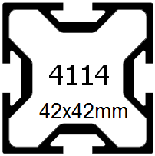
 |  | 1114 |  |  | 1009
F
C
E
B
D

 | 1874

H
 |  | 978

 |  |  |  | 256
G

 |  | 1 | 2 | 3 | ??? | 90° | 45° | ???
 | DESIGNATION/REP |  | REFERENCES | LONGUEUR | QTE | ANGLE G | ANGLE D
 | A |  | 4114 | ??? | ??? | ??? | ???
 | B |  | 4114 | ??? | ??? | ??? | ???
 | C |  | 4114 | ??? | ??? | ??? | ???
 | D |  | 4114 | ??? | ??? | ??? | ???
 | E |  | 4114 | ??? | ??? | ??? | ???
 | F |  | 4114 | ??? | ??? | ??? | ???
 | G |  | 4114 | ??? | ??? | ??? | ???
 | H |  | 4114 | ??? | ??? | ??? | ???

 | CORRIGE
 | DESIGNATION/REP |  | REFERENCES | LONGUEUR | QTE | ANGLE G | ANGLE D
 | A |  | 4114 | 3556 | 1 | 90° | 45° | 0 | 0 | 0 | 0
 | B |  | 4114 | 1492 | 1 | 90° | 90° | 0 | 0 | 0 | 0
 | C |  | 4114 | 1790 | 1 | 90° | 90° | 0 | 0 | 0 | 0
 | D |  | 4114 | 1832 | 1 | 45° | 90° | 0 | 0 | 0 | 0
 | E |  | 4114 | 1114 | 1 | 90° | 90° | 0 | 0 | 0 | 0
 | F |  | 4114 | 1790 | 1 | 90° | 90° | 0 | 0 | 0 | 0
 | G |  | 4114 | 3556 | 1 | 90° | 90° | 0 | 0 | 0 | 0
 | H |  | 4114 | 2316 | 1 | 90° | 90° | 0 | 0 | 0 | 0
 |  |  |  |  |  |  |  |  |  |  | 0

PROFILS
PROFILS |  |  |  |  |  | 2nd MENUISERIE ALUMINIUM VERRE |  |  |  |  |  |  |  |  |  |  |  |  |  |  |  |  |  | 2nd
1.14 | C O N T R O L E |  |  |  |  |  |  |  |  |  |  |  |  |  |  | ??? |  |  |  | 2020-10-15 |  |  | 2.0 | /20
Fiche 07-A |  | P R E P A R A T I O N d u C O N T R O L E | C O N T R O L E | D E V O I R S |  |  |  | …… /1pt | …… /2pts | …… /3pts | …… /4pts | …… /5pts | …… /0,25pt | …… /0,5pt | ………/5 | ………/20 |  |  |  | P1/4
1er O B A V M S O u v r a g e s d u B â t i m e n t A l u m i n i u m, V e r r e & M a t é r i a u x d e S y n t h è s e | Ter O B A V M S O u v r a g e s d u B â t i m e n t A l u m i n i u m, V e r r e & M a t é r i a u x d e S y n t h è s e | CAP C O B A L U C o n s t r u c t e u r d’ O u v r a g e s d u B â t i m e n t A l u m i n i u m, V e r r e & M a t é r i a u x d e S y n t h è s e | 2nd MENUISERIE ALUMINIUM VERRE |  |  |  |  |  |  |  |  |  |  |  |  |  |  |  |  |  |  | Pose en applique sur dormant-précadre | Pose en applique sur précadre acier | Pose en applique sur précadre ALU | Pose en applique avec tapées d'isolation
E N O N C E 1 : |  |  |  | Nommer les différents profils ci-dessous en précisant le matériaux, le type |  |  |  |  |  |  |  |  |  |  |  |  | RAPPEL : Il existe 2 familles de châssis : |  |  |  |  |  | ALU
 |  |  |  | (dormant, ouvrant …), SF, RTH, châssis à frappe ou coulissant. |  |  |  |  |  |  |  |  |  |  |  |  | * A frappe |  |  |  |  |  | PVC
 |  |  |  |  |  |  |  |  |  |  |  |  |  |  |  |  | * A coulissement |  |  |  |  |  | DORMANT |  |  | CHÂSSIS OB 1v à droite
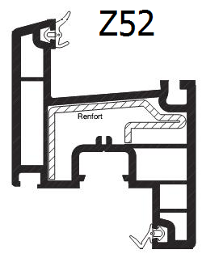
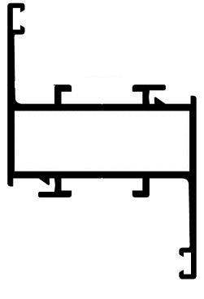
 |  |  |  |  |  |  |  |  |  |  |  |  |  |  |  |  |  |  |  |  |  |  | OUVRANT
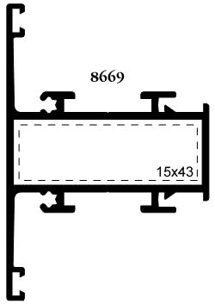
 |  |  |  |  |  |  |  |  |  |  |  |  |  |  |  |  |  |  |  |  |  |  | MENAUX
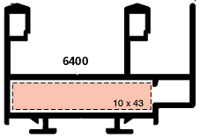
 |  |  |  |  |  |  |  |  |  |  |  |  |  |  |  |  |  |  |  |  |  |  | DORMANT de RENOVATION
 |  |  |  |  |  |  |  |  |  |  |  |  |  |  |  |  |  |  |  |  |  |  | CHÂSSIS A FRAPPE
 |  |  |  |  |  |  |  |  |  |  |  |  |  |  |  |  |  |  |  |  |  |  | COULISSANT
 |  |  |  |  |  |  |  |  |  |  |  |  |  |  |  |  |  |  |  |  |  |  | SF (série froide)
 |  |  |  |  |  |  |  |  |  |  |  |  |  |  |  |  |  |  |  |  |  |  | RTH (Rupture de pont thermique

 |  |  |  |  | PVC |  | 0 |  |  | ALU | 0 |  |  |  | ALU |  | 0 | ALU |  | 0
 |  |  |  |  | OUVRANT |  | 0 |  |  | OUVRANT | 0 |  |  |  | DORMANT |  | 0 | MENAUX |  | 0
 |  |  |  |  | CHÂSSIS A FRAPPE |  | 0 |  |  | CHÂSSIS A FRAPPE | 0 |  |  |  | COULISSANT |  | 0 | CHÂSSIS A FRAPPE |  | 0
 |  |  |  |  |  |  | 1 |  |  | SF (série froide) | 0 |  |  |  | SF (série froide) |  | 0 | SF (série froide) |  | 0
 |  |  |  |  |  |  | 1 |  |  |  | 0 |  |  |  |  |  | 0 |  |  | 0

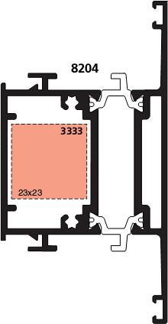

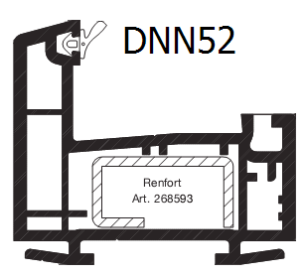
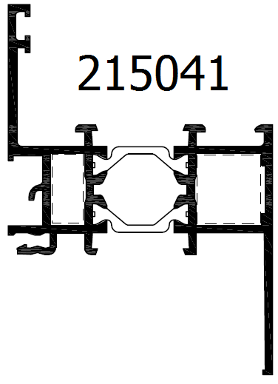
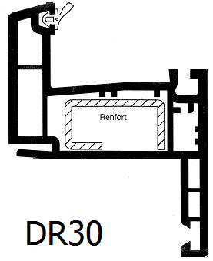
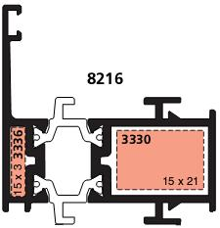

 |  |  |  |  | PVC |  | 0 |  |  | ALU | 0 |  |  |  | ALU |  | 0 | ALU | 0 |  |  | PVC | 0
 |  |  |  |  | DORMANT |  | 0 |  |  | DORMANT de RENOVATION | 0 |  |  |  | DORMANT |  | 0 | MENAUX | 0 |  |  | DORMANT de RENOVATION | 0
 |  |  |  |  | CHÂSSIS A FRAPPE |  | 0 |  |  | CHÂSSIS A FRAPPE | 0 |  |  |  | CHÂSSIS A FRAPPE |  | 0 | CHÂSSIS A FRAPPE | 0 |  |  | CHÂSSIS A FRAPPE | 0
 |  |  |  |  |  |  | 1 |  |  | RTH (Rupture de pont thermique | 0 |  |  |  | RTH (Rupture de pont thermique |  | 0 | RTH (Rupture de pont thermique | 0 |  |  |  | 1
 |  |  |  |  |  |  | 1 |  |  |  | 0 |  |  |  |  |  | 0 |  | 0 |  |  |  | 1

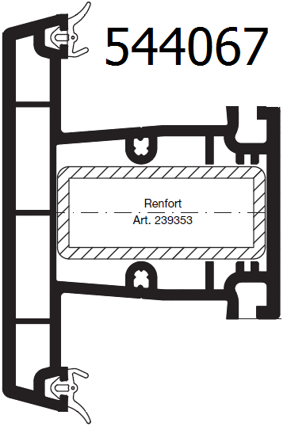

 |  |  |  |  |  |  |  |  |  |  |  |  |  |  |  |  |  |  |  |  | ???

 |  |  |  |  | PVC |  | 0 |  |  |  |  |  |  |  |  |  |  |  |  |  | ???
 |  |  |  |  | MENAUX |  | 0
 |  |  |  |  | CHÂSSIS A FRAPPE |  | 0
 |  |  |  |  |  |  | 1
 |  |  |  |  |  |  | 1

 |  |  |  |  |  |  |  |  |  |  |  |  |  |  |  |  |  |  |  |  | ???

 |  |  |  |  |  |  |  |  |  |  |  |  |  |  |  |  |  |  |  |  |  | 4

